Cálculo contenedor Concentrado
Hoja de excel utilizada para calcular los tamaños de las tolvas contenedoras de alimento

Estudiante | Steve Mena Navarro
Control de cambios | 2018-11-29 | Nueva versión con requerimientos nuevos para el concentrado
 | 2019-02-07 | Se realizó una revisión de los requerimientos para la tesis de graduación. Se adjunta la foto de la pizarra en el cual se tomó el diseño de esta tolva

Notas: | El cálculo se realizó con la densidad más pequeña encontrada del material

Concentrado |  |  |  | Proceso de cálculo
Se va a calcular el tamaño de la tolva, con las restricciones de: |  |  | 1 | Calcular volumen requerido
1 | El volumen debe ser el requerido por un factor de seguridad |  |  | Volumen (cm3) | 224136.36364
2 | La cantidad de material debe minimizarse. |  | 2 | Calcular volumen con FS
3 | Se va a variar la altura del cuadrado, y el lado del cuadrado |  |  | Volumen (cm3) | 268963.63636
 |  |  | 3 | Realizar todo el proceso de cálculo tolva contenedora
 |  |  |  | Parámetros a encontrar
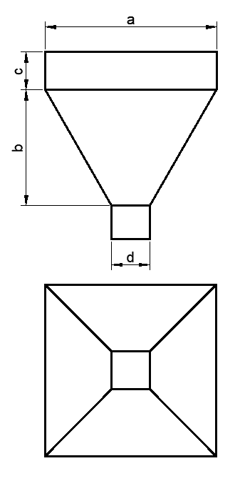
Parámetros |  |  |  | (a) Lado Mayor (cm) | (b) Altura del cono (cm) | © Altura del prisma (cm) | (d) Apertura de salida (cm)
Angulo (°) | 30 |  |  | 79.00 | 54.60 | 21.00 | 16.00
Ángulo (rad) | 0.52
Apertura del tubo (cm) | 10.16 | cm |  | Volumen prisma (cm3) | Área Mayor (cm3) | Área Menor (cm3) | Volumen pirámide (cm3) | Volumen total (cm3)
Densidad del material (g/cm3) | 0.44 |  |  | 131061.00 | 6241.00 | 201.06 | 137633.00 | 268694.00
Masa requerida (g) | 98620 | Estos son 11 quintales |  | Ecuación de volumen
FS | 1.20 |  |  | Objetivo (cm3) | 269.64
Alimento por vaca (g/vaca) | 6000
Vacas totales (vaca) | 50 |  |  | Mantener el ángulo deseado°
 |  |  |  | Objetivo (cm) | 4.7E-02

 |  |  |  | Minimizar la cantidad de material
 |  |  |  | Objetivo (cm2) | 18614.86

Cálculo contenedor CC
Hoja de excel requerida para calcular los tamaños de las tolvas contenedoras de alimento |  |  |  |  |  |  |  |  |  |  |  | Hoja de excel requerida para calcular los tamaños de las tolvas contenedoras de alimento
El calculo se realizó con la densidad del material más pequeña encontrada. |  |  |  |  |  |  |  |  |  |  |  | El calculo se realizó con la densidad del material más pequeña encontrada.
Steve Mena Navarro |  |  |  |  |  |  |  |  |  |  |  | Steve Mena Navarro
2018-10-15 |  |  |  |  |  |  |  |  |  |  |  | 2018-11-29 | Esta nueva versión se realizó con las nuevas especificaciones dadas

CitroCon |  |  |  |  |  | Proceso de cálculo |  |  |  |  |  | CitroCon |  | Proceso de cálculo
Se va a calcular el tamaño de la tolva, con las restricciones de: |  |  |  |  |  | 1 | Calcular volumen requerido |  |  |  |  | Se va a calcular el tamaño de la tolva, con las restricciones de: |  | 1 | Calcular volumen requerido
1 | El volumen debe ser el requerido por un factor de seguridad |  |  |  |  |  | Volumen (cm3) | 400000 |  |  |  | 1 | El volumen debe ser el requerido por un factor de seguridad |  | Volumen (cm3) | 400000
2 | La cantida de material debe minizarse. |  |  |  |  | 2 | Calcular volumen con FS |  |  |  |  | 2 | La cantida de material debe minizarse. | 2 | Calcular volumen con FS
3 | Se va a variar la altura del cuadrado, y el lado del cuadrado |  |  |  |  |  | Volumen (cm3) | 520000 |  |  |  | 3 | Se va a variar la altura del cuadrado, y el lado del cuadrado |  | Volumen (cm3) | 480000
 |  |  |  |  |  | 3 | Realizar todo el proceso de cálculo tolva contenedora |  |  |  |  |  |  | 3 | Realizar todo el proceso de cálculo tolva contenedora
 |  |  |  |  |  |  | Parámetros a encontrar |  |  |  |  |  |  |  | Parámetros a encontrar
Parámetros |  |  |  |  |  |  | (a) Lado Mayor | (b) Altura del cono | © Altura del prisma | (d) Apertura de salida |  | Parámetros |  |  | (a) Lado Mayor | (b) Altura del cono | © Altura del prisma | (d) Apertura de salida
Angulo (°) | 30 |  |  |  |  |  | 101.18738728 | 81.031734349 | 14.106084565 | 7.62 |  | Angulo (°) | 30 |  | 104.14290502 | 83.59128779 | 14.469266362 | 7.62
Ángulo (rad) | 0.5235987756 |  |  |  |  |  | Ecuación 1 |  |  |  |  | Ángulo (rad) | 0.5235987756 |  | Ecuación 1
Apertura del tubo (cm) | 7.62 |  |  |  |  |  | Volumen prisma | Area Mayor | Area Menor | Volumen pirámide | Volumen total | Apertura del tubo (cm) | 7.62 |  | Volumen prisma | Area Mayor | Area Menor | Volumen pirámide | Volumen total
Densidad del material (g/cm3) | 0.345 |  |  |  |  |  | 144430.61073 | 10238.887344 | 45.603673119 | 296247.00814 | 440677.61887 | Densidad del material (g/cm3) | 0.345 |  | 156929.96845 | 10845.744665 | 45.603673119 | 323070.03155 | 480000
Masa requerida (g) | 138000 |  |  |  |  |  | Ecuación de volumen |  |  |  |  | Masa requerida (g) | 138000 |  | Ecuación de volumen
FS | 1.3 |  |  |  |  |  | Objetivo | 79322.381129 |  |  |  | FS | 1.2 |  | Objetivo | -1.2223608792E-09
Alimento por vaca (g/vaca) | 2000 |  |  |  |  |  |  |  |  |  |  | Alimento por vaca (g/vaca) | 2000
Vacas totales | 50 |  |  |  |  |  | Mantener el ángulo deseado° |  |  |  |  | Vacas totales | 50 |  | Mantener el ángulo deseado°
 |  |  |  |  |  |  | Objetivo | 1.6910917111E-12 |  |  |  |  |  |  | Objetivo | 0

 |  |  |  |  |  |  | Minimizar la cantidad de material |  |  |  |  |  |  |  | Minimizar la cantidad de material
 |  |  |  |  |  |  | Objetivo | 26071.077256 |  |  |  |  |  |  | Objetivo | 27602.846259

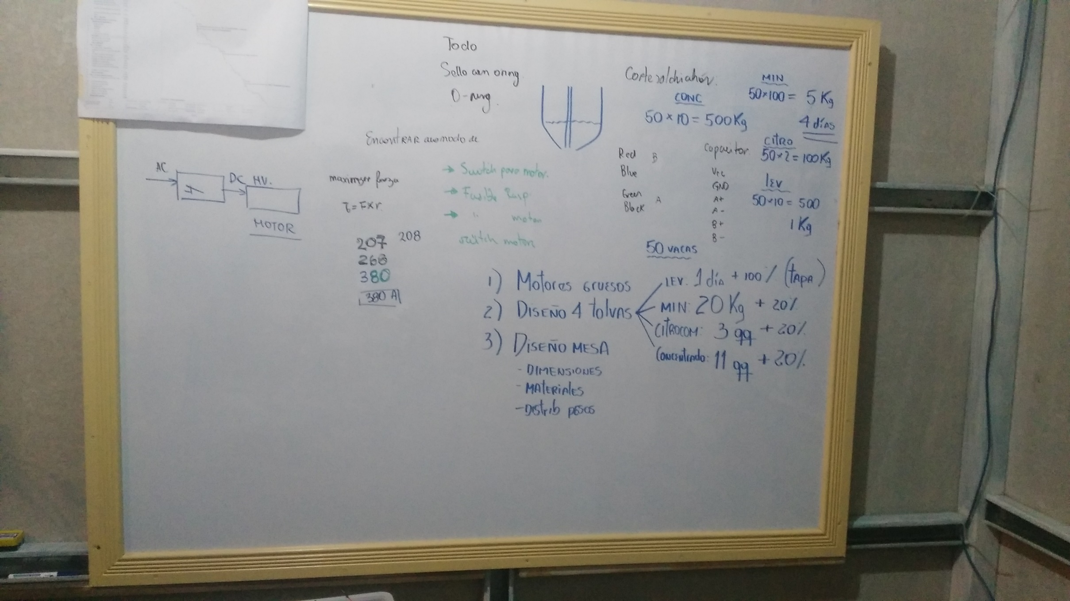
Modo 1 Dada una altura, calcular un lado |  |  |  | Modo 2: Dado un lado, calcular una altura
Altura deseada |  |  |  | Altura inicial
9 | cm |  |  | 16.460386847 | cm
Volumen deseado |  |  |  | Volumen deseado
5597 | cm3 |  |  | 5597 | cm3
Angulo deseado (respecto a la vertical) |  |  |  | Angulo deseado (respecto a la vertical)
30 | ° |  |  | 25 | °
0.5235987756 | rad |  |  | 0.436332313
Lado inicial |  |  |  | Lado deseado
7.6684929431 | cm |  |  | 10.223842762 | cm
 |  |  |  | Razon aurea
 |  |  |  | 1.61
Area menor | Area mayor | Volumen total | Error | Area menor | Area mayor | Volumen total | Error
58.805784019 | 326.19241676 | 1570.4919035 | 4026.5080965 | 104.52696083 | 654.08326684 | 5597.0008377 | -0.00083770496349

Calculo tolva romana
 | MEMORIA DE CÁLCULO TOLVA ROMANA
 | Estudiante | Steve Mena Navarro
Determinación de volumen de la tolva romana | Control de cambios | 2018-10-18 | Se realizaron los cálculos para el diseño de la tolva
 | Notas: | El diseño fue verificado mediante simulaciones
 |  | Se tomó la menor densidad de las densidades proporcionadas por dos pinos.
 |  | Se tomó la menor densidad de las proporcionadas por el Ing. Evelio

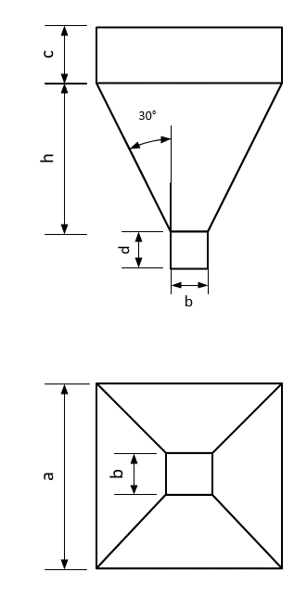
 | Especificaciones de diseño |  |  |  | Parámetros a encontrar
41.470457974 | 1. La tolva tiene que sostener hasta 15 kg.
Ecuación 1 | 2. Debe alojar 4 celdas de carga
Volumen cubo | 3. Debe minimizar la cantidad de material necesario.
1601.3668433 | 4. El ángulo de reposo del material debe ser de 60° con las paredes
Objetivo | 5. El actuador debe estar a 90°
 | 6. Debe ser simétrico.
Ecuación 2 | 7. La apertura debe ser de 10 cm. Para entrar en un tubo de 5 in sanitario.
Objetivo | 8. El factor de seguridad es de 1,5

 | Proceso de cálculo
Ecuación 3 | Paso 1 |  |  |  |  |  | Paso 2
Objetivo | Determinar el volumen máximo y la masa de cada uno de los alimentos. |  |  |  |  | 1 | Determinar los parámetros de diseño.
 |  |  |  |  |  | 2 | Determinar las ecuaciones de diseño
 | Parámetros de entrada |  |  |  |  | 3 | Convertir el ángulo a radianes
Tolva Levadura | Relación (con./adic.) | 3
 | Ángulo vertical (°) | 30 |  |  |  | Parámetros a encontrar
28.16 | Ángulo vertical (rad) | 0.5235987756 |  |  |  | a (cm) | b (cm) | c (cm) | d (cm) | h (cm) | Área Menor (cm2) | Área mayor (cm2)
 | Volúmenes requeridos | Masa (g) | Densidad (g/cm3) | Volumen (cm3) |  | 58.792234391 | 10 | 7.876808222 | 5 | 42.25531449 | 100 | 3456.5268247
Parámetros a encontrar | Conc. | 11250.01 | 0.44 | 25555.42
a | Adic. | 3750.00 | 0.30 | 12711.87 |  | Minimización de material (ecuación objetivo) (cm2)
2.8271785049 | Total | 15000.01 | 0.40 | 38267.29 |  | 8765.4342703
Ecuación 1 | Volumen de diseño | 22500.01 |  | 57400.93
Volumen cubo | F.S. | 1.5 |  |  |  | Volumen requerido (cm3)
36.607890625 |  |  |  |  |  | 0.00018265059043

Calculo de esfuerzos tolva
MEMORIA DE CÁLCULO ESFUERZOS TOLVA ROMANA
Estudiante | Steve Mena Navarro
Control de cambios | 2019-02-20 | Se realizaron los cálculos de los esfuerzos.
 | 2019-04-22 | Se revisaron los cálculos además de ordenar la memoria de cálculo.
Notas: | El diseño fue verificado mediante simulaciones
 | Se utilizaron las siguientes referencias
 | http://www.dietmar-schulze.de/spanne.html
 | http://fgg-web.fgg.uni-lj.si/~/pmoze/esdep/master/wg15c/l0200.htm

Parte A: |  |  |  | Parte B: Cálculo de presión vertical A-B |  |  |  | Parte B: Cálculo de presión vertical B-C
Constantes del sistema |  |  |  | Esfuerzo vertical |  |  |  | Esfuerzo vertical
Constante | Valor | Unidad |  | No |  | Valor | Unidad | No |  | Valor | Unidad
g | 9.81 | m/s2 |  | 1 | Factor | 13946.39 | Pa | 1 | Factor | 433.16 | Pa
densidad | 529.86 | kg/m3 | Se utilizó el promedio mayor de los datos de Dos Pinos | 2 | Exponencial | 0.92 |  | 2 | Exponencial | 0.92
Área mayor | 0.34 | m2 | Primero se diseñó por volumen y luego se verificó. | 3 | Esfuerzo | 12816.84 | Pa | 3 | Esfuerzo | 398.08 | Pa
Área menor | 0.01 | m2
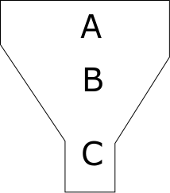
Perímetro mayor | 2.34 | m | http://citeseerx.ist.psu.edu/viewdoc/download?doi=10.1.1.1033.4612&rep=rep1&type=pdf | Esfuerzo en transición zona A y B |  |  |  | Esfuerzo en transición zona B y C
Perímetro menor | 0.40 | m | Asumido http://www.dietmar-schulze.de/spanne.html | Presiones | Valor | Unidad |  | Presiones | Valor | Unidad
Coeficiente de fricción | 0.30 |  |  | P1 | 16342.81 | Pa |  | P1 | 507.59 | Pa
lambda | 0.50 |  |  | P2 | 11529.81 | Pa |  | P2 | 358.10 | Pa
z | 0.08 | m |  | P3 | 2085.44 | Pa |  | P3 | 89.09 | Pa
Cb | 1.2 |  |  | Pnormal | 31245.10 | Pa |  | Pnormal | 447.20 | Pa
alfa | 0.52 | rad
pv0 A-B | 12816.84 | Pa |  | Determinación del espesor del material
pv0 B-C | 398.08 |  |  | B equivalente | 0.42 | m
L | 0.49 | m |  | Tr | 0.17808197 | mm
Modulo elástico acero | 190 | G Pa

 |  |  | Calculo esfuerzo cortante
Cálculo de esfuerzo horizontal |  |  | 61.675074566 | Pa
1 Calcular factores
2461.7103487 | Pa

Calcular exponencial
0.91900803869

Calcular esfuerzo
199.37874932 | Pa
0.00019937874932 | MPa

Dimensionado tolva mineral
MEMORIA DE CÁLCULO CONTENEDOR MINERAL
Estudiante | Steve Mena Navarro
Control de cambios | 2018-11-29 | Se realizaron los cálculos para el diseño de este contenedor
 | 2019-04-08 | Se realizó una verificación de los cálculo y se organizó la hoja de Excel
Notas: | El diseño fue verificado mediante simulaciones
 | La densidad obtenida experimentalmente fue tomada para el cálculo.
 | Se eligió utilizar tolvas con forma circular en acero inoxidable

Mineral |  |  |  | Proceso de cálculo
Se va a calcular el tamaño de la tolva, con las restricciones de: |  |  | 1 | Calcular volumen requerido
1 | El volumen debe ser el requerido por un factor de seguridad |  |  | Volumen (cm3) | 16064.26
2 | La cantidad de material debe minimizarse. |  | 2 | Calcular volumen con FS
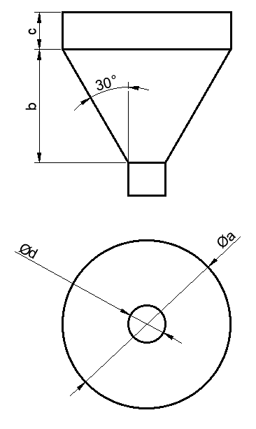
 |  |  |  | Volumen (cm3) | 19277.11
 |  |  | 3 | Realizar todo el proceso de cálculo tolva contenedora en este caso será una tolva cónica
Parámetros |  |  |  | Parámetros a encontrar
Angulo (°) | 30 | Medido respecto a la vertical |  | (a) Diámetro mayor (cm) | (b) Altura del cono (cm) | © Altura del prisma (cm) | (d) Apertura de salida (cm)
Ángulo (rad) | 0.524 |  |  | 43.98 | 35.88 | 0.00 | 2.54
Apertura del tubo (cm) | 2.54 |  |  | Ecuación 1
Densidad del material (g/cm3) | 1.245 |  |  | Volumen prisma (cm3) | Área Mayor (cm3) | Área Menor (cm3) | Volumen cono (cm3) | Volumen total (cm3)
Masa requerida (g) | 20000 |  |  | 0.00 | 1518.82 | 5.07 | 19277.11 | 19277.11
FS | 1.2 |  |  | Ecuación de volumen
Alimento por vaca (g/vaca) | 100 |  |  | Objetivo | 0.00
Vacas totales (vaca) | 50
 |  |  |  | Mantener el ángulo deseado
 |  |  |  | Objetivo | 0

 |  |  |  | Minimizar la cantidad de material
 |  |  |  | Generatriz (cm) | 41.44
 |  |  |  | Área cónica (cm2) | 3027.51
 |  |  |  | Área total (cm3) | 3027.51

